店舗詳細イメージ
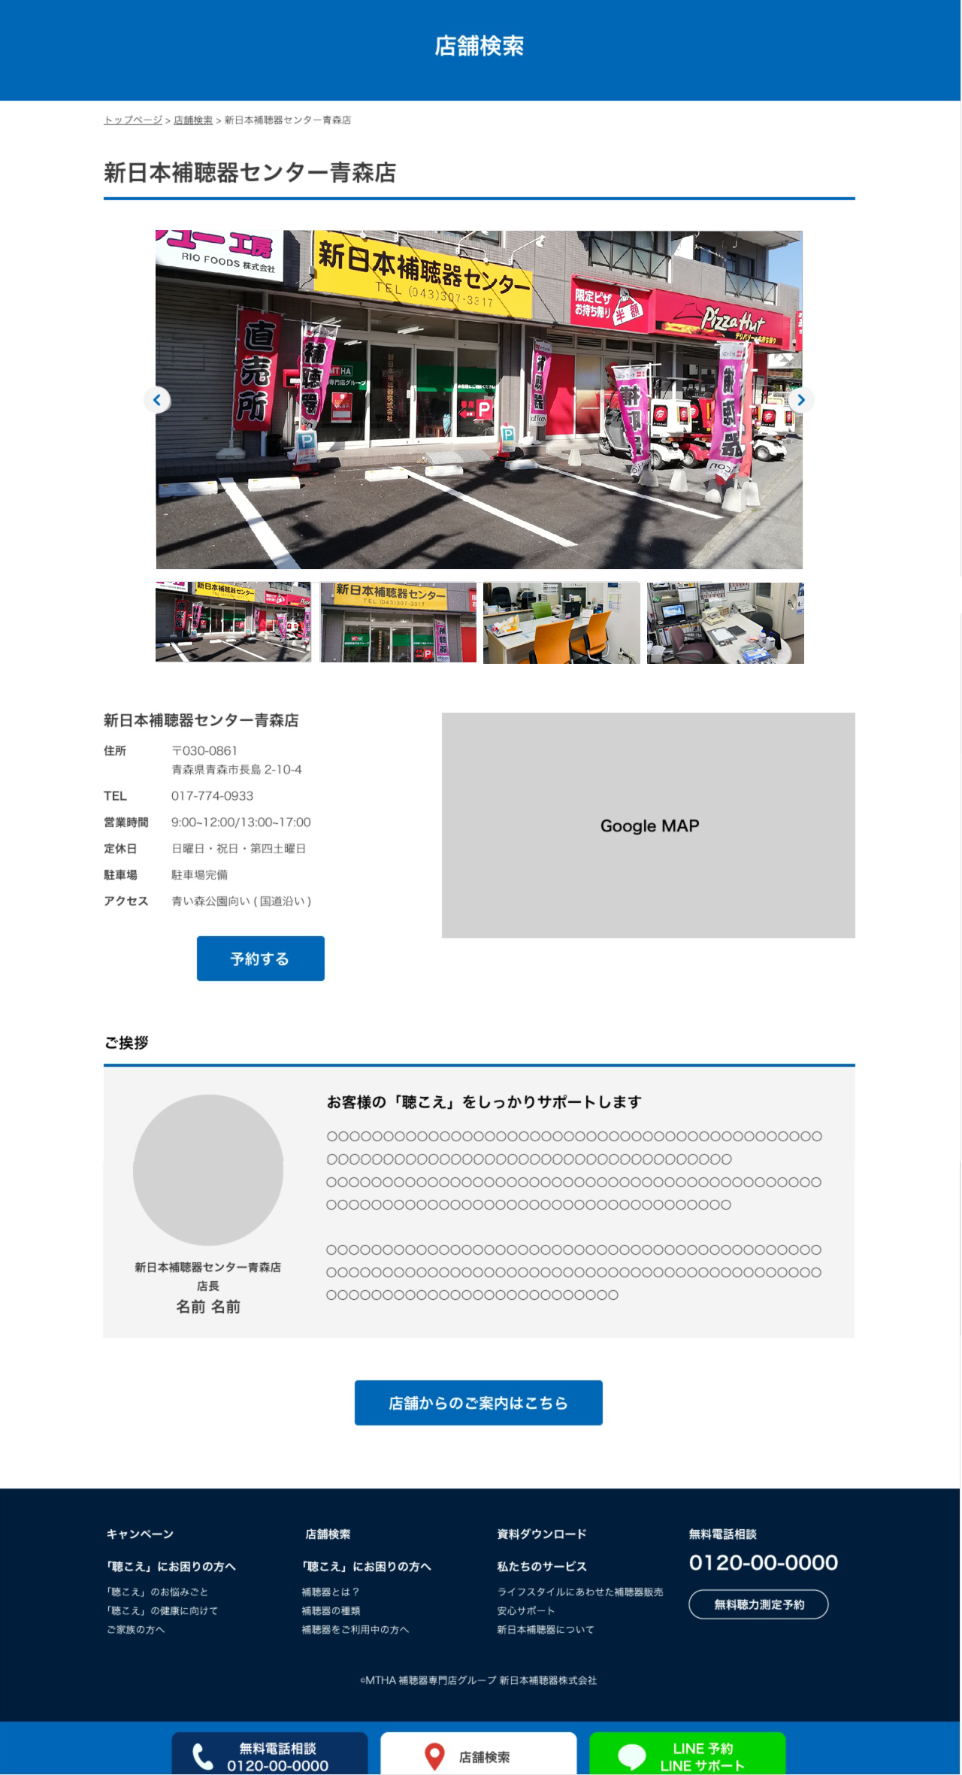
WEBページ見本
 | 店舗写真のご支給お願い致します。ご用意可能なもので大丈夫です最大で4枚程度でお願いできると助かります。
① | 写真1 | 店舗全体（ご利用者の方が目印代わりにできるようなもの） | ファイル名：店舗外観.JPG
② | 写真2 | 店舗入口 | ファイル名：店舗入口.JPG
③ | 写真3 | 店舗内カウンターなど | ファイル名：待合室.JPG
④ | 写真4 | 店舗内測定機器など | ファイル名：相談室.JPG

 | 挨拶文のご支給お願い致します。
⑤ | 写真5 | 店長様の顔写真 | ファイル名：番所.JPG
⑥ | 店舗名 | 北陸補聴器センター 高岡店
⑦ | 役職名 | 補聴器アドバイザー
⑧ | お名前 | 番所秀明（ばんしょひであき）
⑨ | ご挨拶文タイトル | 皆様に寄り添った補聴器専門店です
①
②
③
④
⑩ | ご挨拶文 | 補聴器は豊かな人生を送るための重要なあなたのパートナーです。 人それぞれ聴こえかたは違います、あなたに寄り添った 補聴器を一緒に選びましょう！

⑨
⑤

⑩

⑥
⑦
⑧

